YRM Produkte
Produktnummer | Link | Bild | Produktbeschreibung
1021 | LINK | 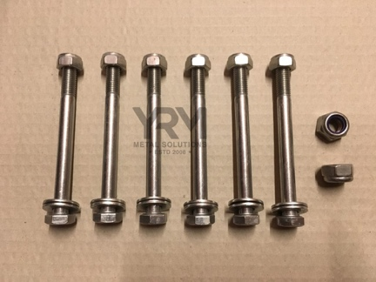
1022 | LINK
1031 | LINK | 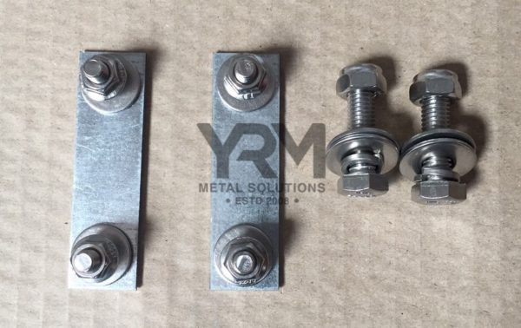
1032 | LINK | 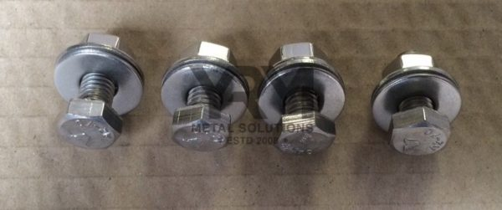
1035 | LINK | 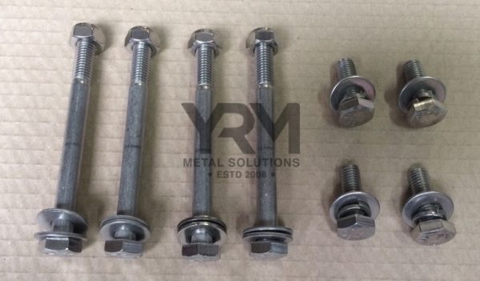
1037 | LINK | 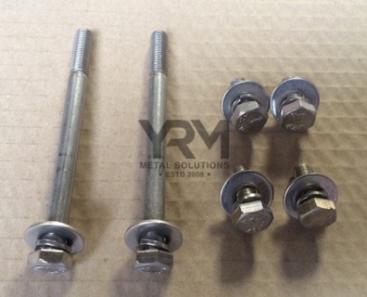
1044 | LINK | 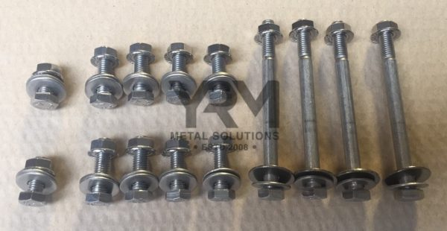
1049 | LINK | 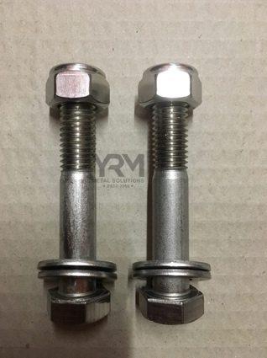
1050 | LINK | 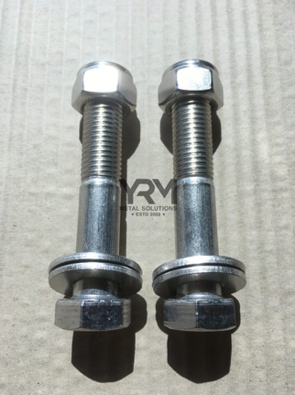
1056 | LINK | 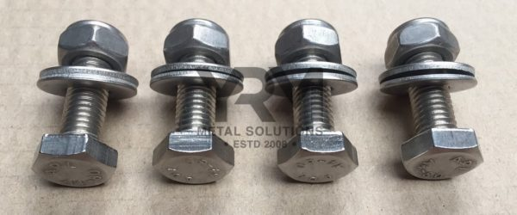
1057 | LINK | 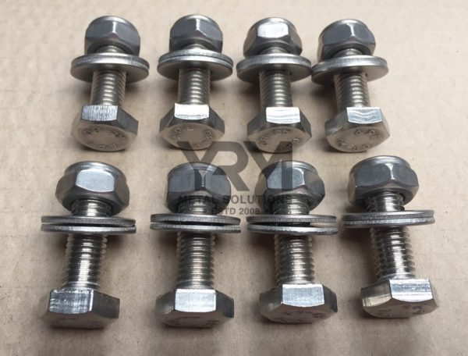
1063 | LINK | 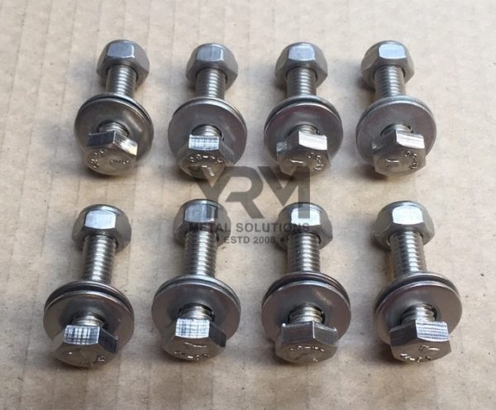
1065 | LINK | 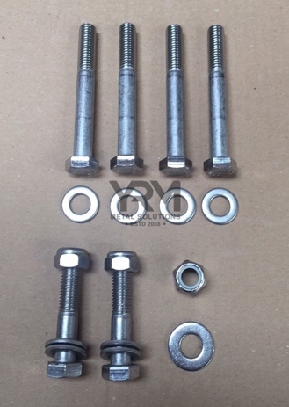
1066 | LINK | 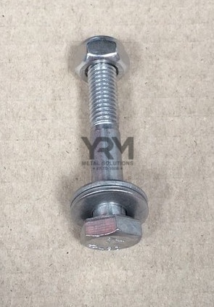
1089 | LINK | 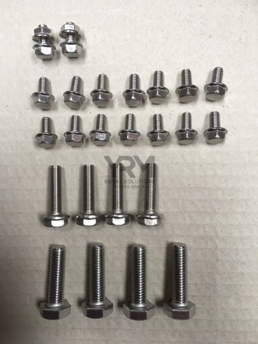
1097 | LINK | 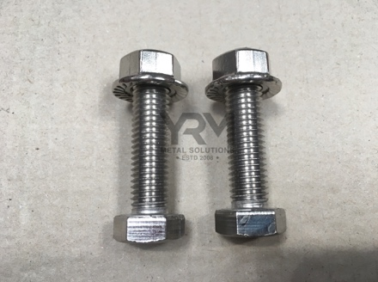
1101 | LINK | 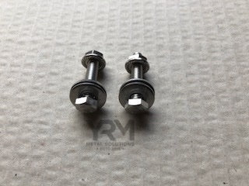
1120 | LINK | 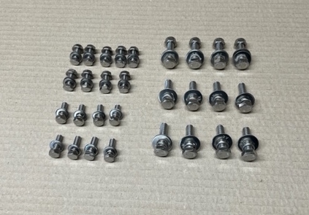
1030A | LINK | 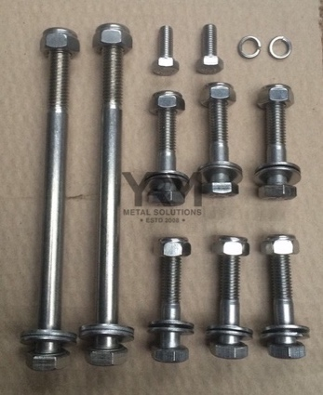
1030B | LINK | 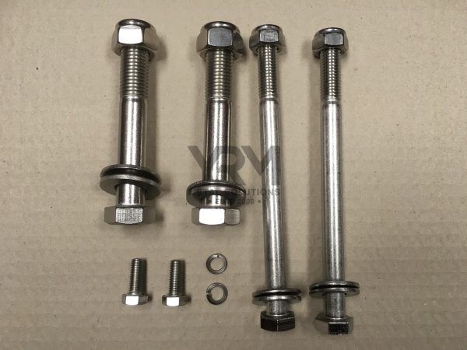
1036B | LINK | 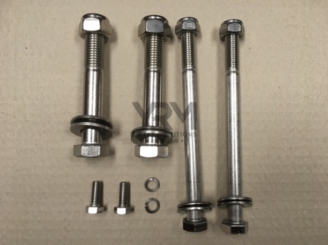
1062A | LINK | 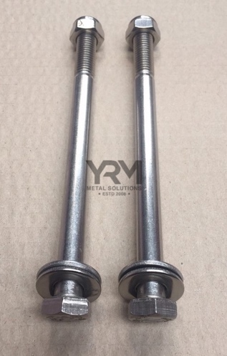
1062B | LINK | 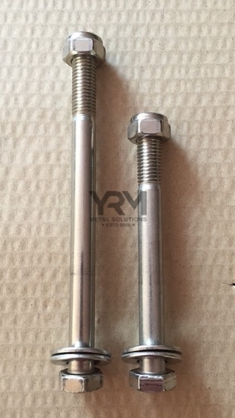

 |  |  | S/S Mid Cross Member Fixing Kit A4-80

 |  |  | Product no.: 1036A
 |  |  | Excl. VAT £16.00
 |  |  | Incl. VAT £19.20

